NAWIGACJA - Zad 2
 | Zadanie | Przejdź do komórki A1, a następnie do skrajnej komórki arkusza używając podanych skrótów klawiszowych

 | Ctrl + Home |  | Ctrl + End
 | Przenosi do komórki A1 aktywnego arkusza |  | Przenosi do skrajnej komórki arkusza

 | Zauważ że drugi z podanych skrótów przenosi Cię do komórki, która nie jest w żaden sposób wypełniona. Dzieje się tak dlatego, że excel zapamiętuje skrajne komórki, z których korzystasz podczas pracy i na tej podstawie tworzy używany zakres, który będzie się zmieniał wraz z wypełnianiem dalszych obszarów arkusza. Możesz wykonać prosty test.

 | Zadanie | Zmień zakres używany wypełniając komórkę obok komórki skrajnej

1 | Użyj skrótu ctrl + end aby zlokalizować obecną skrajną komórkę
2 | Wpisz cokolwiek do komórki znajdującej się po prawej stronie od komórki skrajnej
3 | Przejdź do komórki A1, a następnie ponownie przejdź do skrajnej komórki używając poznanych skrótów.

 | Jak zapewne zdążyłeś już przetestować, zarezerwowany przez Excela zakres nie zmieni się jeżeli po postu usuniesz z komórki wpis. Aby zredukować ten zakres możesz wykonać następującą czynność

 | Zadanie | Zredukuj niepotrzebnie wykorzystywany zakres

 | W tym zadaniu będą nam potrzebne skróty poznane w poprzednim zadaniu.

1 | Ustaw się w kolumnie H klikając na nią lewym przyciskiem myszy
2 | Używając skrótu ctrl + shift + → zaznacz wszystkie kolumny na prawo od kolumny H
3 | Klikając prawym przyciskiem myszy na jakąkolwiek z zaznaczonych kolumn, wybierz polecenie usuń
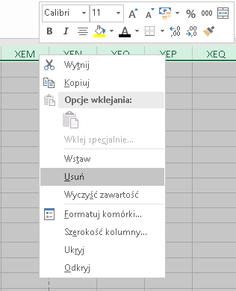

4 | Powtórz operacją dla wierszy

 | Może się zdarzyć tak, że niechcący przejdziesz do ostatniej komórki Excela używając poznanych skrótów i coś w niej wpiszesz. Program zarezerwuje wtedy cały ten zakres jako używany, a co za tym idzie zwiększy się rozmiar używanego przez Ciebie pliku.

FORMATOWANIE - Zad 1
 | Zadanie | Ustaw na poniższej dacie format "rr-mm-dd"

 | Podany w zadaniu typ formatowanie to typ niestandardowy, nie zadziała więc wybranie odpowiedniej pozycji z listy na karcie narzędzia głównę |  | Data | 2018-02-17
 | Aby ustawić taki typ daty, musimy wprowadzić go ręcznie w niestandardowych opcjach fomratowania

 | Można to zrobić na 2 sposoby

Klasyczna metoda | 1. Z karty Narzędzia Główne wybrać posycję "więcej formatów liczbowych" na liście formatowania w sekcji Liczba, a następnie wybrać pozycję Niestandardowe z listy w oknie |  | Szybsza metoda | Użyć poniższego skrótu klawiszowego | Ctrl + 1 | Wybrać zakładkę liczby w oknie formatowania komórek (Jeżeli nie jest aktywna) i W polu Typ wpisać format "yy-mm-dd"
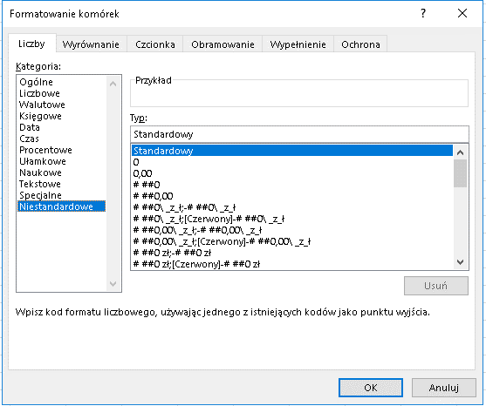
 |  |  |  |  |  |  | Zwróć uwagę, że w oknie, które pojawiło się po wybraniu opcji z pierwszej metody i skrócie klawiszowym z tej metody, zawiera wszystkie opcje formatowania. Używając skrótu Ctrl + 1 możesz w szybki sposób dostać się do niestandardowych opcji dodawania Obramowania, wyrównania i pozycji tekstu w komórce, formatowania czcionki czy też wypełnienia komórki.

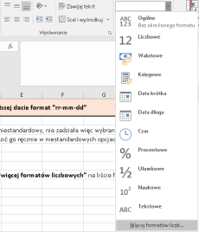

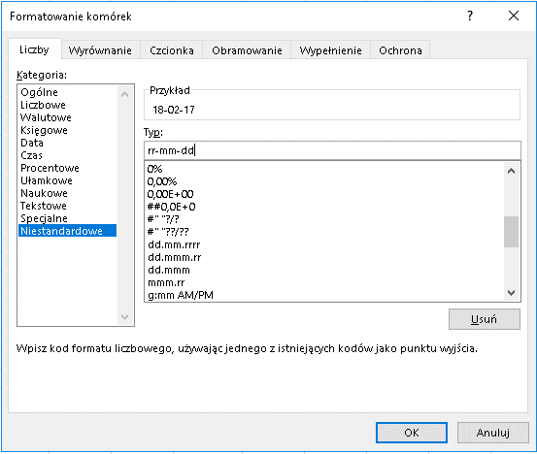
 | 2. W polu Typ wpisać format "yy-mm-dd"

AUTOMATYZACJA - Zad 1
Zadanie | Zapoznaj się z poniższymi skrótami

Ctrl + C | Ctrl + V | Ctrl + P | Ctrl + ; | Ctrl + Shift + ; | Enter | Tab | Ctrl + ' | F4 |  |  | Alt + =
Kopiowanie - komórki, zaznaczonego zakresu, fragmentu wartości z komórki, tekstu z innych programów, dokumentów itp. | Wklejanie skopiowanych elementów | Wywołuje okno drukowania | Wstawia aktualną datę | Wstawia aktualną godzinę | Przechodzi do komórki pod aktywną komórką | Przechodzi do komórki po prawej stronie od aktywnej komórki | Powiela wartość z komórki powyżej aktywnej | Powiela ostatnio wykonaną operację - niektóre operacje formatowania można połączyć za pomocą tego skrótu |  |  | Autosumowanie przylagającego zakresu. Aby skrót zadziałał, sumowane komórki muszą znajdować sią nad lub po lewej stronie od sumowanej komórki

Skopiuj kolumne do żółtego obszaruużywając poznanych skrótów |  |  | Wstaw datę używając powyższego skrótu | Wstaw godzinę używając powyższego skrótu |  |  | Skopiuj poniższą liczbędo komórki z kolorem żółtym, używając poznanego skrótu | Dodaj cienkie obramowanie do wszystkich krawędzi lewej kolumny, a następnie grube zewnętrzene obramowanie do lewej kolumny. Używając klawisza F4 powiel operacje dla kolumny prawej |  |  | Wstaw sumę żółte pola wykorzystując powyższy skrót

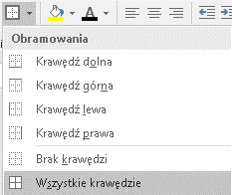
 |  |  |  |  |  |  | ctrl + ' |  | x | x | 5 | 5 | 5 | 5
x |  |  |  |  |  |  |  |  | x | x | 5
x |  |  |  |  |  |  |  |  | x | x | 5
x |  |  |  |  |  |  |  |  | x | x | 5
x |  |  |  |  |  |  |  |  | x | x | 5
x |  |  |  |  |  |  |  |  | x | x
x |  |  |  |  |  |  |  |  | x | x
x |  |  |  |  |  |  |  |  | x | x
x |  |  |  |  |  |  |  |  | x | x
x |  |  |  |  |  |  |  |  | x | x
x |  |  |  |  |  |  |  |  | x | x
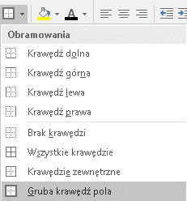
x

TRIK 1 - Lista Unikatów
Zadanie | Sporządź listę kodów na podstawie poniższej tabeli

 | Data | Zmiana | Kod Produktu | Zrealizowana ilość | Aby stworzyć szybką listę Unikatów należy użyć Zaawansowanego Filtrowania
 | 2018-02-09 | I | 677 | 51
 | 2018-02-09 | I | 722F | 70 | 1. | Zaznaczyć zakres danych, z których chcemy wyodrębnić wartości Unikatowe
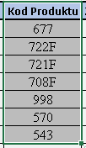
 | 2018-02-09 | I | 721F | 280
 | 2018-02-09 | I | 708F | 88 |  |  | W przypadku tego zadania będzie to kolumna Kod produktu z tabeli po lewej
 | 2018-02-09 | I | 998 | 180
 | 2018-02-09 | I | 570 | 310 |  |  |  | 2. | Z Karty dane wybrać polecenie Zaawansowany z sekcji Sortowanie i filtrowanie
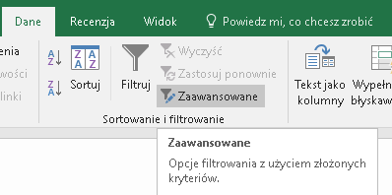
 | 2018-02-09 | I | 543 | 195
 | 2018-02-09 | I | 162 | 21
 | 2018-02-09 | I | 416 | 10
 | 2018-02-09 | I | 31 | 160
 | 2018-02-09 | I | 551 | 6
 | 2018-02-09 | I | 498 | 2529
 | 2018-02-09 | I | 575 | 1000
 | 2018-02-09 | I | 162 | 112
 | 2018-02-09 | II | 894 | 40
 | 2018-02-09 | II | 998 | 120
 | 2018-02-09 | II | 701 | 27
 | 2018-02-09 | II | 551 | 600 | 3. | W oknie filtru zaawansowanego zaznaczyć opcję kopiuj w inne miejsce oraz tylko unikatowe rekordy
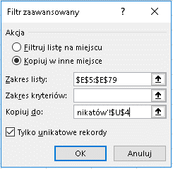
 | 2018-02-09 | II | 119 | 320
 | 2018-02-09 | III | 498 | 1602 |  |  |  |  |  | Używając strzałki po prawej stronie pola kopiuj do: wybrać miejscem, w które ma zostać wklejona lista Unikatów
 | 2018-02-09 | III | 326 | 798
 | 2018-02-10 | I | 701 | 4
 | 2018-02-10 | I | 513 | 55
 | 2018-02-10 | I | 797 | 8
 | 2018-02-10 | I | 817 | 16
 | 2018-02-10 | I | 310 | 10
 | 2018-02-10 | I | 812 | 850
 | 2018-02-10 | I | 326 | 2771
 | 2018-02-12 | I | 812 | 216
 | 2018-02-12 | I | 998 | 182
 | 2018-02-12 | I | 307 | 20
 | 2018-02-12 | I | 562 | 30
 | 2018-02-12 | I | 468 | 1
 | 2018-02-12 | I | 482 | 1
 | 2018-02-12 | I | 958 | 18
 | 2018-02-12 | I | 917 | 3
 | 2018-02-12 | I | 872 | 15
 | 2018-02-12 | I | 415 | 10
 | 2018-02-12 | I | 551 | 1
 | 2018-02-12 | I | 593 | 40
 | 2018-02-12 | I | 432 | 150
 | 2018-02-12 | I | 498 | 1345
 | 2018-02-12 | I | 326 | 1799
 | 2018-02-12 | I | 634 | 530
 | 2018-02-12 | I | 334F | 1125
 | 2018-02-12 | II | 198 | 300
 | 2018-02-12 | II | 746 | 4
 | 2018-02-12 | II | 693 | 3040
 | 2018-02-12 | II | 575 | 572
 | 2018-02-12 | II | 791 | 16
 | 2018-02-12 | II | 693 | 1200
 | 2018-02-12 | III | 326 | 2390
 | 2018-02-13 | I | 998 | 133
 | 2018-02-13 | I | 437 | 48
 | 2018-02-13 | I | 416 | 10
 | 2018-02-13 | I | 551 | 722
 | 2018-02-13 | I | 634 | 393
 | 2018-02-13 | I | 894 | 80
 | 2018-02-13 | I | 432 | 513
 | 2018-02-13 | I | 326 | 3130
 | 2018-02-13 | I | 593 | 40
 | 2018-02-13 | I | 233 | 264
 | 2018-02-13 | I | 575 | 607
 | 2018-02-13 | II | 772 | 10
 | 2018-02-13 | II | 617 | 2
 | 2018-02-13 | II | 839 | 163
 | 2018-02-13 | II | 575 | 271
 | 2018-02-13 | II | 416 | 510
 | 2018-02-13 | II | 162 | 337
 | 2018-02-13 | II | 772 | 10
 | 2018-02-13 | II | 617 | 2
 | 2018-02-13 | II | 839 | 163
 | 2018-02-13 | II | 988 | 271
 | 2018-02-14 | II | 416 | 510
 | 2018-02-14 | II | 575 | 337
 | 2018-02-14 | I | 617 | 4
 | 2018-02-14 | I | 839 | 3040
 | 2018-02-14 | I | 575 | 572
 | 2018-02-14 | I | 416 | 16
 | 2018-02-14 | I | 162 | 1200
 | 2018-02-14 | I | 634 | 2390
 | 2018-02-14 | I | 551 | 133
 | 2018-02-14 | I | 198 | 30
 | 2018-02-14 | I | 746 | 1
 | 2018-02-14 | I | 693 | 1

TRIK 2 - Szybkie wypełnianie
Zadanie | Wypełnij poniższą ramkę jedynkami

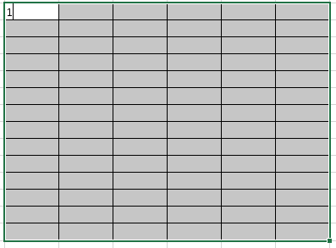
 | 1 | 1 | 1 | 1 | 1 | 1 | 1. Zaznacz obszar wewnątrz ramki
 | 1 | 1 | 1 | 1 | 1 | 1 | 2. Wciśnij klawisz 1. Spowoduje to wpisanie jedynki w pierwszą komórkę od lewej strony należącą do danego zakresu
 | 1 | 1 | 1 | 1 | 1 | 1
 | 1 | 1 | 1 | 1 | 1 | 1
 | 1 | 1 | 1 | 1 | 1 | 1
 | 1 | 1 | 1 | 1 | 1 | 1
 | 1 | 1 | 1 | 1 | 1 | 1
 | 1 | 1 | 1 | 1 | 1 | 1
 | 1 | 1 | 1 | 1 | 1 | 1
 | 1 | 1 | 1 | 1 | 1 | 1
 | 1 | 1 | 1 | 1 | 1 | 1
 | 1 | 1 | 1 | 1 | 1 | 1
 | 1 | 1 | 1 | 1 | 1 | 1
 | 1 | 1 | 1 | 1 | 1 | 1
 |  |  |  |  |  |  | 3. Użyj kombinacji klawiszy Ctrl + Enter by powielić wartość aktywnej komórki w całym zakresie

Zadanie | Przypisz Poniższym zadaniom datę 21.02.2018

Lp. | Data | Zadanie |  |  |  |  |  | Status
1 |  | Polajkować Lean Action Plan na fb |  |  |  |  |  | Niewykonane
2 |  | Polecić Newsletter Lean Action Plan znajomym |  |  |  |  |  | Niewykonane
3 |  | Odwiedzić stronę http://leanactionplan.pl/kursy-lean-on-line/ |  |  |  |  |  | Niewykonane
4 |  | Zapisać się na szkolenie LDS - http://leanactionplan.pl/szkolenia-lean/#student |  |  |  |  |  | Niewykonane
5 |  | Zapisać się na szkolenie Zarządzanie produkcją w Excelu - http://leanactionplan.pl/zarzadzanie-produkcja-w-excelu/ |  |  |  |  |  | Niewykonane

TRIK 3 - Zaznaczanie pustych
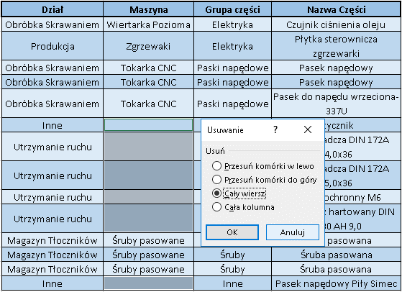
Zadanie | Usunąć wpisy z nieprzypisaną maszyną

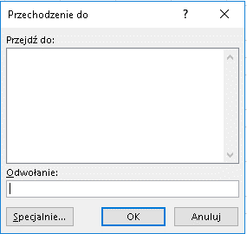
 | Dział | Maszyna | Grupa części | Nazwa Części | 1. Zaznacz tabelę po lewej stronie i wciśnij klawisz F5
 | Obróbka Skrawaniem | Wiertarka Pozioma | Elektryka | Czujnik ciśnienia oleju | 2. W Poniższym oknie wybierz opcję Specjalnie…
 | Produkcja | Zgrzewaki | Elektryka | Płytka sterownicza zgrzewarki
 | Obróbka Skrawaniem | Tokarka CNC | Paski napędowe | Pasek napędowy
 | Obróbka Skrawaniem | Tokarka CNC | Paski napędowe | Pasek napędowy
 | Obróbka Skrawaniem | Tokarka CNC | Paski napędowe | Pasek do napędu wrzeciona-337U
 | Inne |  | Elektryka | Stycznik
 | Utrzymanie ruchu |  | Tuleje | Tuleja osadcza DIN 172A 24,0x36
 | Utrzymanie ruchu |  | Tuleje | Tuleja osadcza DIN 172A 25,0x36
 | Utrzymanie ruchu | Tokarka | Inne | Kołpak ochronny M6 | 3. W kolejnym oknie zaznacz opcję Puste i zatwierdź wybór przyciskiem OK
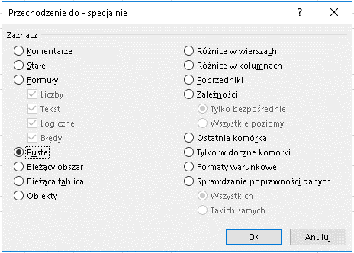
 | Utrzymanie ruchu |  | Inne | Wypychacz hartowany DIN 1530 AH 9,0
 | Magazyn Tłoczników | Śruby pasowane | Śruby | Śruba pasowana
 | Magazyn Tłoczników | Śruby pasowane | Śruby | Śruba pasowana
 | Magazyn Tłoczników | Śruby pasowane | Śruby | Śruba pasowana
 | Inne |  | Inne | Pasek napędowy Piły Simec

 |  |  |  |  | 4. Używając prawego przycisku mysz na którejkolwiek z zaznaczonych komórek wybrać polecenie Usuń
 |  |  |  |  | 5. W oknie usuwania zaznaczyć opcję Cały wiersz

TRIK 4 - Rozdzielanie tekstu
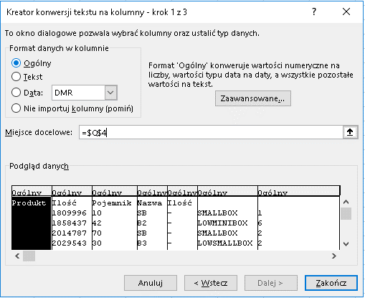
Zadanie | Rozdzielić poniższe wpisy do kolumn

 | Excel oferuje sporą gamę rozwiązań pomagających obrabiać i przygotowywać dane do analiz

Produkt Ilość Pojemnik Nazwa Ilość |  | 1. zaznaczyć kolumnę z wpisanymi wartościami
1809996 10 SB - SMALLBOX 1
1858437 42 B2 - LOWMINIBOX 6 |  |  | Wydaje się, że zaprezentowane dane zajmują cztery kolumny. Dzieje się tak ponieważ domyślnie Excel pozostawia opcję zawijania tekstu jako wyłączoną. Dane po lewej to w rzeczywistości wpisy mieszczące się w jednej komórce pooddzielane spacjami
2014787 70 SB - SMALLBOX 2
2029543 30 B3 - LOWSMALLBOX 2
2193677 25 MB - MINIBOX 1
2228933 25 B3 - LOWSMALLBOX 1
2297015 26 B3 - LOWSMALLBOX 2
2311076 22 B3 - LOWSMALLBOX 1
2334641 6 B2 - LOWMINIBOX 1
2336179 30 B4 - BOX 1 |  | 2. Używając skrótu klawiszowego Ctrl + h wywołaj okno znajdź i zamień
2408709 6 B4 - BOX 1 |  | 3. W poniższym oknie, w polu Znajdź wpisz "-". Pole Zamień na: pozostaw puste
2432300 20 B4 - BOX 1
2446570 10 B4 - BOX 1 |  |  | Ten zabieg pozwoli usunąć myślniki z wpisów, tym samy ujednolicając separatory
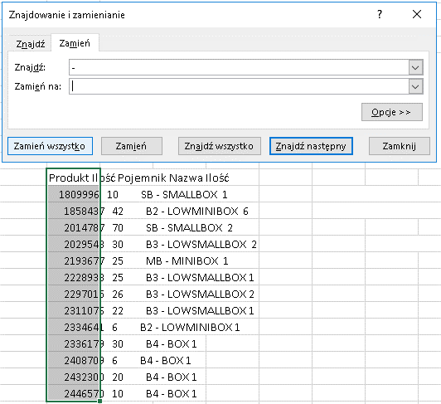

 |  | 4. Zaznacz ponownie zakres danych, a następnie z karty Dane wybierz polecenie Tekst jako kolumny
 |  | 5. W pierwszym oknie kreatora wybierz opcję Rozdzielany i przejdź Dalej.
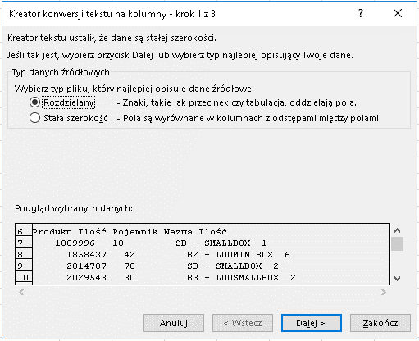

 |  | 6. W kolejnym oknie należy jako ogranicznik wybrać wyko Spację
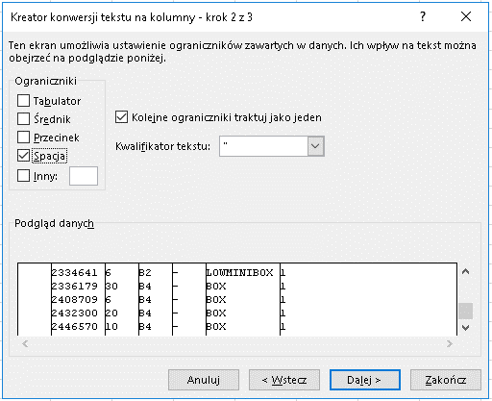

 |  | 7. W ostatnim oknie należy podać komórkę w której zostaną wklejone przygotowane dane.

TRIK 5 - Zamiana kolumn
Zadanie | Zamień miejscami kolumnę Szerokość z kolumną Długość |  | Nazwa Części | Typ / numer | Typ wymiaru | Szerokość [cm] | Długość [cm] | Wyskość [cm]
 |  |  | Końcówka ścierna 20 x 10 x 6 | P 60 | Pojemnik | 14.5 | 13.5 | 4.5
 |  |  | Końcówka ścierna 20 x 10 x 6 | P 80 | Pojemnik | 14.5 | 13.5 | 4.5
 |  |  | Końcówka ścierna 20 x 10 x 6 | P 40 | Pojemnik | 14.5 | 13.5 | 4.5
1. Zaznacz całą kolumnę Szerokość |  | 2. Przytrzymując klawisz shift przyciśnij lewy przycisk mysz na obraowaniu aktywnej komórki i przenieś kursor za kolumę Długość | Końcówka ścierna 20 x 10 x 6 | P 120 | Pojemnik | 14.5 | 13.5 | 4.5
 |  |  | Końcówka ścierna 25 X 15 X 6 | P 40 | Pojemnik | 14.5 | 13.5 | 4.5
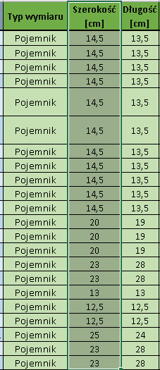
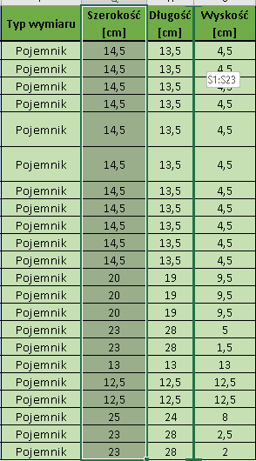
 |  |  | Końcówka ścierna 25 X 15 X 6 | P 60 | Pojemnik | 14.5 | 13.5 | 4.5
 |  |  | Końcówka ścierna 30 x 15 x 6 | P 240 | Pojemnik | 14.5 | 13.5 | 4.5
 |  |  | Końcówka ścierna 30 x 20 x 6 | P 40 | Pojemnik | 14.5 | 13.5 | 4.5
 |  |  | Końcówka ścierna 30 x 20 x 6 | P 60 | Pojemnik | 14.5 | 13.5 | 4.5
 |  |  | Końcówka ścierna 40 x 20 x 6 | 80 | Pojemnik | 14.5 | 13.5 | 4.5
 |  |  | Końcówka ścierna 40 x 20 x 6 | P 40 | Pojemnik | 14.5 | 13.5 | 4.5
 |  |  | Końcówka ścierna 60 x 30 x 6 | P 80 | Pojemnik | 20 | 19 | 9.5
 |  |  | Końcówka ścierna 60 x 30 x 6 | P 60 | Pojemnik | 20 | 19 | 9.5
Pionowa zielona linia pokazuje miejsce, w które przesunięta zostanie kolumna Szerokość
 |  |  | Końcówka ścierna 60 x 30 x 6 | P 40 | Pojemnik | 20 | 19 | 9.5
 |  |  | Papier ścierny grubości | P 40 | Pojemnik | 23 | 28 | 5
 |  |  | Papier ścierny grubości | P 800 | Pojemnik | 23 | 28 | 1.5
 |  |  | Tarcza szlifierska P 40 | Z22 | Pojemnik | 13 | 13 | 13
 |  |  | Tarcza szlifierska | A80-AD5030 | Pojemnik | 12.5 | 12.5 | 12.5
 |  |  | Tarcza do cięcia | A60TBF | Pojemnik | 12.5 | 12.5 | 12.5
 |  |  | Tarcza do cięcia | A 46 TZ SPECIAL | Pojemnik | 25 | 24 | 8
 |  |  | Papier ścierny grubości | P 180 | Pojemnik | 23 | 28 | 2.5
 |  |  | Papier ścierny grubości | P 220 | Pojemnik | 23 | 28 | 2

 |  |  | Zamieniać możesz również wiersze i pojedyncze komórki. Spróbuj!!!

